2018_12_data
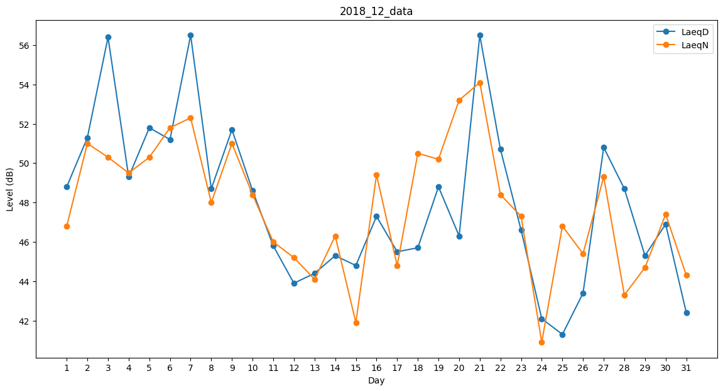
Day | LaeqD | LaeqN
1 | 48.8 | 46.8
2 | 51.3 | 51
3 | 56.4 | 50.3
4 | 49.3 | 49.5
5 | 51.8 | 50.3
6 | 51.2 | 51.8
7 | 56.5 | 52.3
8 | 48.7 | 48
9 | 51.7 | 51
10 | 48.6 | 48.4
11 | 45.8 | 46
12 | 43.9 | 45.2
13 | 44.4 | 44.1
14 | 45.3 | 46.3
15 | 44.8 | 41.9
16 | 47.3 | 49.4
17 | 45.5 | 44.8
18 | 45.7 | 50.5
19 | 48.8 | 50.2
20 | 46.3 | 53.2
21 | 56.5 | 54.1
22 | 50.7 | 48.4
23 | 46.6 | 47.3
24 | 42.1 | 40.9
25 | 41.3 | 46.8
26 | 43.4 | 45.4
27 | 50.8 | 49.3
28 | 48.7 | 43.3
29 | 45.3 | 44.7
30 | 46.9 | 47.4
31 | 42.4 | 44.3

